5u9
※1 バージョンアップする手順は、本書「バージョンアップ手順」シートを参照ください。
※2 不具合の起因バージョンには、各モジュールのバージョンに加えて、Nablarchのバージョンを()内に記載します。
※3 変更点により、Nablarchの動作に変更がある場合に「あり」とします。
Nablarchバージョンアップ時の影響確認は、「あり」の変更点のみ確認してください。
※4 チケット番号がないものはNablarch開発チーム内部検知したものです。
※5 https://nablarch.atlassian.net/projects/NAB/issues/
■Nablarch 5u9 リリースノート
5u8からの変更点を記載しています。

コンテンツ |  | No. | 分類 | リリース 区分 | タイトル | 概要 | 修正後のバージョン （※1） | 不具合の 起因バージョン （※2） | アプリケーション への影響 （※3） | アプリケーションへの影響内容と対処 | 参照先 | FBシステム チケット番号 （※4） | GitHub issue (※5)

アプリケーションフレームワーク
 | オブジェクトコード、ソースコード | 1 | フレームワーク全般 | 不具合 | ThreadLocal変数を適切に削除していない不具合を修正 | ThreadLocalを使用している機能で、使用後にThreadLocal変数を適切に削除していない不具合がありました。 この不具合により、WebアプリケーションでAPサーバを起動したままデプロイ（ホットデプロイ）を行うとメモリリークが発生する可能性がありました。バッチアプリケーションの場合はプロセス終了時にメモリが解放されるため、実影響はありません。 このため、ThreadLocal変数を適切に削除するように修正しました。 | nablarch-core 1.3.0 nablarch-core-applog 1.0.2 nablarch-core-dataformat 1.1.0 nablarch-core-jdbc 1.2.0 nablarch-core-repository 1.1.0 nablarch-core-transaction 1.1.3 nablarch-fw 1.1.2 nablarch-fw-messaging 1.0.2 nablarch-fw-web 1.4.0 | 1.0.0(1.0.0) | あり | ThreadContextを使用している場合のみ、不具合対応を取り込むには設定変更が必要です。ThreadContextを削除するThreadContextClearHandlerをハンドラキューに設定してください。詳細は、参照先を参照ください。 | アプリケーションフレームワーク:Nablarchの提供する標準ハンドラ:スレッドコンテキスト変数削除ハンドラ | 13770 | NAB-7
 |  | 2 | フレームワーク全般 | 変更 | BigDecimalの桁数をチェックするように変更 | BigDecimalの桁数をチェックするように変更しました。 以前の動作では桁数を制限していなかったため、BigDecimalを非常に大きな桁数の文字列に変換する際に、OutOfMemoryErrorが起こる可能性がありました。 デフォルトは9999桁で、変更する場合は、参照先を確認ください。 | nablarch-core 1.3.0 nablarch-core-beans 1.1.4 nablarch-core-dataformat 1.1.0 nablarch-core-jdbc 1.2.0 | - | あり | デフォルトではBigDecimalの桁数を9999桁に制限しています。デフォルトの桁数で足りない場合は、参照先を確認し、変更してください。 | アプリケーションフレームワーク:Nablarchアプリケーションフレームワークとは:基本方針:文字列からBigDecimal変換時に発生する可能性のあるヒープ不足について | 14995 | -
 |  | 3 | Webアプリケーション | 変更 | ノーマライズハンドラで未入力値（リクエストパラメータが空文字列だった場合）をnullに変換するように変更 | ノーマライズハンドラで未入力値（リクエストパラメータが空文字列だった場合）をnullに変換するように変更しました。 これにより、更新画面などでデータ（例えば数値）を入力せずに更新しようとした時、値が更新されない問題（BeanUtilで空文字列を数値型に変換できないため）が解消されます。 未入力値の扱いについての基本方針は参照先を確認ください。 | nablarch-fw-web 1.4.0 | - | あり | ノーマライズハンドラを使用していた場合、未入力値はnullに変換されます。 変換を行わない場合（5u8以前と同じ挙動にしたい場合）はノーマライズハンドラに設定されているTrimNormalizerを5u8のものに差し替えてください。 | アプリケーションフレームワーク:Nablarchアプリケーションフレームワークとは:基本方針:外部から受け付ける未入力値の扱い | - | NAB-6
 |  | 4 | JSR352に準拠したバッチアプリケーション | 変更 | バッチの起動クラスを追加 | JSR352に準拠したバッチアプリケーションを起動するクラスを追加しました。 * nablarch.fw.batch.ee.Main これにより、プロジェクトごとに起動クラスを作成する必要がなくなりました。 | nablarch-fw-batch-ee 1.1.0 | - | なし | - | アプリケーションフレームワーク:バッチアプリケーション編:JSR352に準拠したバッチアプリケーション:機能詳細:バッチアプリケーションの起動方法:JSR352バッチアプリケーションの起動方法 | - | NAB-61
 |  | 5 | JSR352に準拠したバッチアプリケーション | 変更 | バッチの進捗状況をログに出力する機能を追加 | バッチ処理時に以下の情報をログに出力する機能を追加しました。 * 処理対象の件数 * TPS * 未処理件数 * 終了予測時間 なお、本対応に伴い、「ChunkProgressLogListener」は非推奨となりました。今回新しく追加した「ProgressLogListener」と比べ、出力できる情報が少ないためです。 | nablarch-fw-batch-ee 1.1.0 | - | あり | 概要の通り。 アプリケーションでの対応はありません。 | アプリケーションフレームワーク:バッチアプリケーション編:JSR352に準拠したバッチアプリケーション:機能詳細:運用設計:進捗状況のログ出力 | - | NAB-62
 |  | 6 | テーブルをキューとして使ったメッセージング | 不具合 | DatabaseTableQueueReader#writeLogメソッドをオーバーライドできない不具合を修正 | DatabaseTableQueueReader#writeLogのJavadocには、アプリケーションで必要な場合にオーバーライドする説明が記載されているが、staticメソッドのためオーバーライドできない状態でした。オーバーライドできるようにinstanceメソッドに修正しました。 | nablarch-fw-batch 1.2.1 | 1.0.0(1.4.3) | なし | - | - | 14953 | NAB-93
 |  | 7 | ログ出力 | 変更 | 運用担当者向けのログ出力を行うユーティリティを追加 | 運用担当者向けのログを出力するユーティリティを追加しました。 * nablarch.core.log.operation.OperationLog 障害発生時に、発生した事象や対処方法を運用担当者に連携したい場合に、このユーティリティを使用します。このユーティリティにより、ログのロガー名を「operator」に統一します。 | nablarch-core 1.3.0 | - | なし | - | アプリケーションフレームワーク:バッチアプリケーション編:JSR352に準拠したバッチアプリケーション:機能詳細:運用設計:運用担当者向けのログ出力 | - | NAB-60
 |  | 8 | システムリポジトリ | 変更 | システムリポジトリのロード時に出力しているログのログレベルを変更 | リポジトリのロード時に、ロードしているXMLファイルのパスをINFOレベルで出力していましたが、DEBUGレベルに変更しました。 これにより、アプリケーションの起動のたびに出力されていた設定ファイルのパスが出力されなくなります。（出力対象のログレベルがINFO以上の場合) | nablarch-core-repository 1.1.0 | - | あり | 概要の通り。 アプリケーションでの対応はありません。 | - | - | NAB-33
 |  | 9 | データベースアクセス | 変更 | BeanUtilで行っていたBeanの型変換をDialectで行うように修正 | これまで、Beanの型変換処理はBeanUtilを使用して行っていましたが、DB製品ごとに異なる型変換の仕様に対応できるようにするため、型変換処理をDialectで行うように修正しました。 | nablarch-core-jdbc 1.2.0 nablarch-common-dao 1.4.0 |  | あり | 型変換処理の仕様は後方互換を維持しているため、アプリケーションへの影響はありません。 しかし、BeanUtilのコンバータを拡張して型変換の処理を変更している場合には影響があります。その場合は、Dialectを拡張して型変換処理を変更してください。 | アプリケーションフレームワーク:Nablarchが提供するライブラリ:データベースアクセス:ユニバーサルDAO:Beanに使用できるデータタイプ | - | NAB-24
 |  | 10 | データベースアクセス | 変更 | オブジェクトを使用したデータベースアクセス時にフィールドの値を使用する機能を追加 | 5u5(nablarch-core-jdbc:1.1.1)で削除した、オブジェクトのフィールド値を使用したデータベースアクセス機能を元に戻しました。 デフォルトの動作はプロパティ(getter)アクセスとなるため、フィールドアクセスに変更したい場合は、設定ファイルに以下を追加する必要があります。 nablarch.dbAccess.isFieldAccess=true | nablarch-core-jcbc 1.2.0 | - | なし | - | アプリケーションフレームワーク:Nablarchが提供するライブラリ:データベースアクセス:データベースアクセス(JDBCラッパー):Beanオブジェクトを入力としてSQLを実行する | - | NAB-69
 |  | 11 | データベースアクセス | 不具合 | 集約関数を使ったSQLを実行した場合に、エラーになる可能性がある不具合を修正 | DBにOracleを使用し、SQLの集約関数を使用した結果が小数や大きな値だった場合に、SQLExceptionが発生する可能性がありました。この問題を修正しました。 | nablarch-core-jdbc 1.2.0 nablarch-common-dao 1.4.0 | 1.0.0(5) | あり | 今回の不具合対応により、OracleDialectを使用してデータを取得する際、数値型のカラムは全てBigDecimal型で取得するようになりました。 そのため、従来のようにカラムの桁数に応じてIntegerやLongで取得したいといった場合は、OracleDialectを拡張し、OracleResultSetConvertorの実装を5u8のものに差し替えてください。 | - | 14809 | NAB-14
 |  | 12 | データベースアクセス | 不具合 | IN句を使用したSQLで検索結果のキャッシュ機能が正しく動作しない不具合を修正 | IN句を使用し、かつIN句の値だけが異なる複数のSQLで、検索結果のキャッシュ機能を使用した場合、異なる条件の検索結果をキャッシュから返す問題がありました。この問題を修正しました。 | nablarch-core-jdbc 1.2.0 | 1.1.1(5u5) | なし | 概要の通り。 アプリケーションでの対応はありません。 | - | 14943 | NAB-88
 |  | 13 | データベースアクセス | 不具合 | IN句を使用したSQLでSQLログが正しく出力されない不具合を修正 | IN句に配列の値をバインドした場合、配列の最後の値しかSQLログに出力されない問題がありました。この問題を修正しました。 | nablarch-core-jdbc 1.2.0 | 1.1.1(5u5) | なし | 概要の通り。 アプリケーションでの対応はありません。 | - | 14878 | NAB-84
 |  | 14 | データバインド | 変更 | CSVデータ読込時に未入力値（空文字列）をnullに変換する機能を追加 | CSVデータ読込時に未入力値（空文字列）だった場合、nullとして読み込めるように修正しました。CSVのフォーマットを指定するCsvFormatアノテーションのemptyToNull属性を使って指定します。 RFC4180準拠やEXCEL形式等のデフォルトフォーマットでは、未入力値（空文字列）をnullに変換する（emptyToNull=true）をデフォルトとしています。 また、CsvFormatアノテーションを使用している場合は、emptyToNull属性の指定が必要となります。 未入力値の扱いについての基本方針は参照先を確認ください。 | nablarch-common-databind 1.1.0 | - | あり | デフォルトフォーマットを使用していて、nullに変換しない(過去バージョンと同じ動作にしたい)場合は、CsvFormatアノテーションを使用し、emptyToNull属性にfalseを指定してください。 もともとCsvFormatアノテーションを使用している場合は、emptyToNull属性を追加してください。 | アプリケーションフレームワーク:Nablarchアプリケーションフレームワークとは:基本方針:外部から受け付ける未入力値の扱い | - | NAB-20
 |  | 15 | 汎用データフォーマット | 変更 | 可変長、固定長ファイル読込時に未入力値（空文字列）をnullに変換する機能を追加 | 可変長や固定長ファイルの読み込み時に未入力値（空文字列）の場合、nullとして読み込めるように修正しました。 デフォルトでは未入力値（空文字列）をnullに変換します。 未入力値の扱いについての基本方針は参照先を確認ください。 | nablarch-core-dataformat 1.1.0 | - | あり | nullに変換したくない場合は、以下のクラスのconvertEmptyToNullプロパティにfalseを設定してください。 * VariableLengthConvertorSetting * FixedLengthConvertorSetting | アプリケーションフレームワーク:Nablarchが提供するライブラリ:様々なフォーマットのデータへのアクセス:汎用データフォーマット:フォーマット定義ファイルの記述ルール:レコードフォーマット定義部:フィールドタイプ一覧 アプリケーションフレームワーク:Nablarchアプリケーションフレームワークとは:基本方針:外部から受け付ける未入力値の扱い | - | NAB-20
 |  | 16 | 汎用データフォーマット | 不具合 | 符号付き数値のデータタイプで、指定した桁数より大きい桁数の値を出力できてしまう不具合を修正 | 符号付きの数値を出力した場合、符号が桁数チェックに含まれていなかったため含めるように修正しました。 | nablarch-core-dataformat 1.1.0 | 1.0.0(1.1.0) | あり | 概要の通り。 アプリケーションでの対応はありません。 | - | 14819 | NAB-16
 |  | 17 | メール送信 | 変更 | メール送信が失敗した場合でも処理を継続するように変更 | メール送信時処理に失敗した場合（例えばメールアドレス不正やネットワーク障害など）には、メール送信プロセスが異常終了していましたが、該当データを送信失敗にし処理を継続するように変更しました。 この変更に合わせるように、以下のNablarch実装例集も更新しています。HTMLメール送信機能サンプルは影響を受けなかったため、更新していません。 * bouncycastleを使用した電子署名つきメールの送信サンプルの使用方法 | nablarch-mail-sender 1.2.0 nablarch-smime-integration 1.1.0 | - | あり | ステータス更新用のトランザクション設定を行う必要があります。また、送信失敗時のステータス更新ができなかった場合のオペレーションが変更となります。 詳細は別紙、「メール送信の設定変更内容」と参照先の解説書を参照ください。 | アプリケーションフレームワーク:Nablarchが提供するライブラリ:メール送信:メールを送信する(メール送信バッチを実行する) | 13650 | NAB-8
 |  | 18 | メール送信 | 変更 | 送信日時を設定するように変更 | メール送信の際に、メールサーバーによって送信日時「Date」ヘッダーが空になるため、送信日時を明示的に設定するように修正しました。 | nablarch-mail-sender 1.2.0 | - | あり | SystemTimeUtilを使用して送信日時を設定するため、システム日時の管理機能の設定が必要になります。設定方法は参照先を確認ください。 | アプリケーションフレームワーク:Nablarchが提供するライブラリ:日付管理:システム日時の管理機能を使うための設定を行う | - | NAB-66
 |  | 19 | JSPカスタムタグ | 不具合 | n:form配下の要素の属性指定により、サブミット処理が正常に動作しない不具合を修正 | n:formの中にname='name'やid='name'となるDOMを置いた場合、サブミット(n:submit等のnablarch_submit)処理が行われませんでした(エラー等が発生せずにサブミットイベントが無視される)。この問題を修正しました。 | nablarch-fw-web-tag 1.0.6 | 1.0.0(1.0.0) | なし | - | - | 13856 | NAB-15
 |  | 20 | JSPカスタムタグ | 不具合 | フォーマット機能で大きな桁数の数値を表示しようとするとOutOfMemoryErrorが起こる可能性がある不具合を修正 | フォーマット機能で、指数表記で大きな桁数の数値(例えば「9e999999999」など)を指定した際、数値を指定した桁数の文字列に変換しようとし、OutOfMemoryErrorが起こる可能性がありました。そのため、指数表記を含む数値はフォーマットせずに、そのまま表示するように修正しました。 | nablarch-fw-web-tag 1.0.6 | 1.0.0(1.0.0) | あり | 指数表記を含む数値はフォーマットされなくなりました。指数表記を含む数値をフォーマットしたい場合は、独自のフォーマッタを実装して対応してください。 解説書の以下を参照してください。 アプリケーションフレームワーク:Nablarchが提供するライブラリ:JSPカスタムタグ:フォーマッタを追加する | アプリケーションフレームワーク:Nablarchが提供するライブラリ:JSPカスタムタグ:フォーマットして値を出力する | 14995 | -
 | 解説書 | 21 | 基本方針 | 変更 | Nablarchアプリケーションフレームワークの基本方針を追加 | Nablarchアプリケーションフレームワークの基本方針を追加しました。 | nablarch-document 5u9 | - | なし | - | アプリケーションフレームワーク:Nablarchアプリケーションフレームワークとは:基本方針 | - | NAB-6 NAB-79
 |  | 22 | JSR352に準拠したバッチアプリケーション | 変更 | Nablarchとして推奨する運用設計についての記載を追加 | JSR352に準拠したバッチアプリケーションを開発する際に、Nablarchとして推奨する障害監視、ログ出力方針を追加しました。 これらの方針に従うことで、開発者の運用負荷の軽減が期待できます。 また、今回追加したログ出力方針に合わせ、以下のログを出力するための設定方法についても追加しました。 * 運用担当者向けログ * 進捗ログ | nablarch-document 5u9 | - | なし | - | アプリケーションフレームワーク:バッチアプリケーション編:JSR352に準拠したバッチアプリケーション:機能詳細:運用方針 | - | NAB-60 NAB-61 NAB-62
 |  | 23 | Nablarchバッチアプリケーション | 不具合 | 都度起動バッチの最小ハンドラ構成を変更 | 必須ではないプロセス停止ハンドラが最小ハンドラ構成に含まれていたため修正しました。 この変更に伴い、バッチアプリケーションのExample及びアーキタイプで生成されるプロジェクトの設定ファイルからプロセス停止ハンドラを削除しています。 | nablarch-document 5u9 | 5u6(5u6) | なし | - | アプリケーションフレームワーク:バッチアプリケーション編:Nablarchバッチアプリケーション:アーキテクチャ概要:Nablarchバッチアプリケーションで使用するハンドラ:都度起動バッチの最小ハンドラ構成 | 14641 | NAB-29
 |  | 24 | 汎用ユーティリティ | 変更 | BeanUtilで精度の高い型から低い型に値を変換する際の注意点を追加 | BeanUtilを使用してコピーを行う際に、精度の高い型から低い型(例えば、LongからInteger)への変換を行った場合、コピー元の値がコピー先の型の精度を超えていてもエラーとならず正常に処理が終了します。そのため、コピー元の値は、入力値のチェックにより、事前にバリデーションしておくことを注意点として追加しました。 | nablarch-document 5u9 | - | なし | - | アプリケーションフレームワーク:Nablarchが提供するライブラリ:汎用ユーティリティ:BeanUtilの型変換ルール | 14753 | NAB-30
...

ETLの設定変更内容
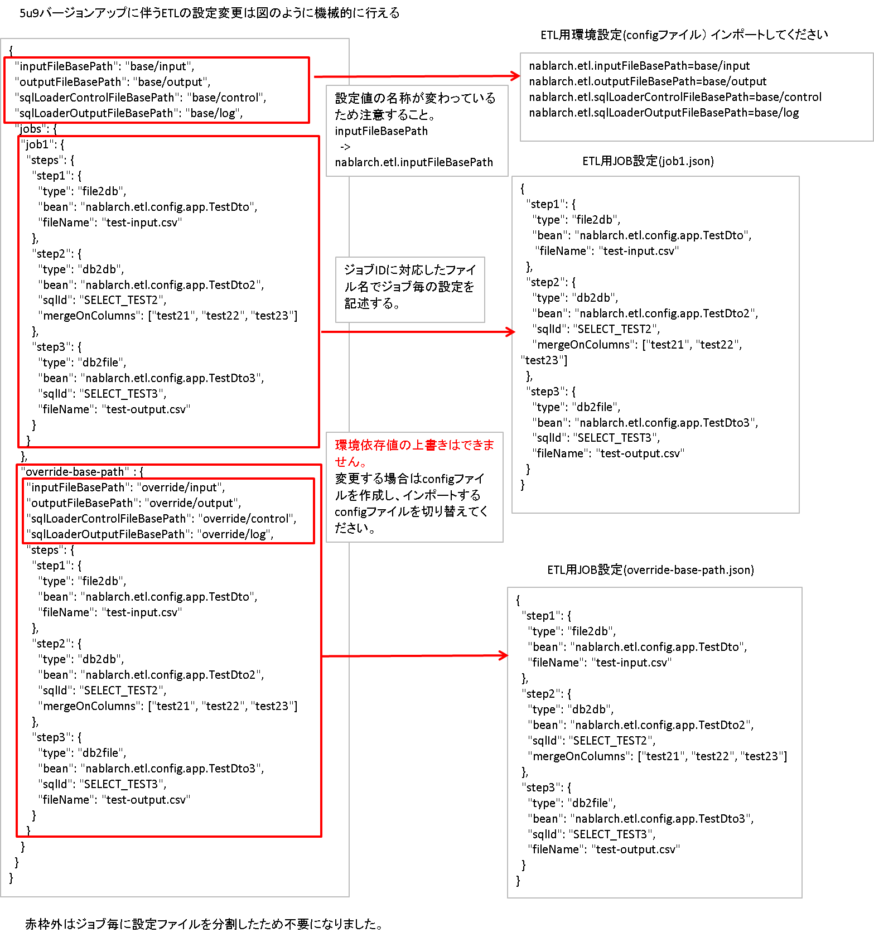

メール送信の設定変更内容
●送信要求のステータス更新のフローの変更
送信ステータスの更新失敗(データベースエラーやネットワーク障害など)の際の二重送信防止のため、処理フローを以下のとおり変更しました。

●変更前 | ●変更後
メール送信
送信ステータスの更新 「送信済み」に変更
送信成功？
送信ステータスの更新 「送信失敗」に変更
次のメール送信へ
送信ステータスの更新 「送信済み」に変更
メール送信
送信成功？
送信ステータスの更新 「送信失敗」に変更
次のメール送信へ

失敗

DB更新失敗
成功

失敗

DB更新失敗
成功
DB更新失敗

送信ステータスの更新失敗(DB更新失敗)が発生した場合、 | 送信ステータスの更新失敗(DB更新失敗)が発生した場合、
メールが二重送信されていた。 | パッチを適用する必要がある。

変更後、送信ステータスの更新失敗(DB更新失敗)が発生した場合は、障害ログに以下のログが出力され、メール送信バッチは異常終了する。
Failed to update unsent status. Need to apply a patch to change the status to failure. mailRequestId=[<リクエストID>]
このログを検出した場合は、該当送信要求の送信ステータスを「送信失敗」にする必要がある。

●コンポーネント定義ファイルの変更
変更後の送信ステータスの更新は別トランザクションで実行されるため、以下の設定が必須となる。
...

